AMH
2.347 | 0.502 | 0.941 | 0.558 | 1.346 | 0.455 | 1.263
1.527 | 0.37 | 0.917 | 0.38 | 1.019 | 0.324 | 1.533
0.918 | 0.377 | 0.656 | 0.347 | 1.2 | 0.47 | 1.052
0.622 | 0.25 | 0.898 | 0.589 | 1.132 | 0.287 | 0.972
0.318 | 0.457 | 0.812 | 0.549 | 1.384 | 0.36 | 1.383
0.192 | 0.405 | 1.062 | 0.459 | 1.242 | 0.496 | 1.13
0.121 | 0.481 | 0.68 | 0.482 | 1.404 | 0.38 | 1.591
0.061 | 0.558 | 0.959 | 0.474 | 1.407 | 0.443 | 1.421

AMH

 | abs | abs-blank | expected | result
std1 | 2.347 | 2.286 | 4000 | 3995.4926894
std2 | 1.527 | 1.466 | 2000 | 2020.9631934
std3 | 0.918 | 0.857 | 1000 | 950.61314235
std4 | 0.622 | 0.561 | 500 | 552.30290315
std5 | 0.318 | 0.257 | 250 | 226.24688235
std6 | 0.192 | 0.131 | 125 | 115.76526915
std7 | 0.121 | 0.06 | 62.5 | 59.87594
blank | 0.061 | 0 | 0 | 16.223

 |  |  |  |  |  |  | concentratıon (pg/ml)

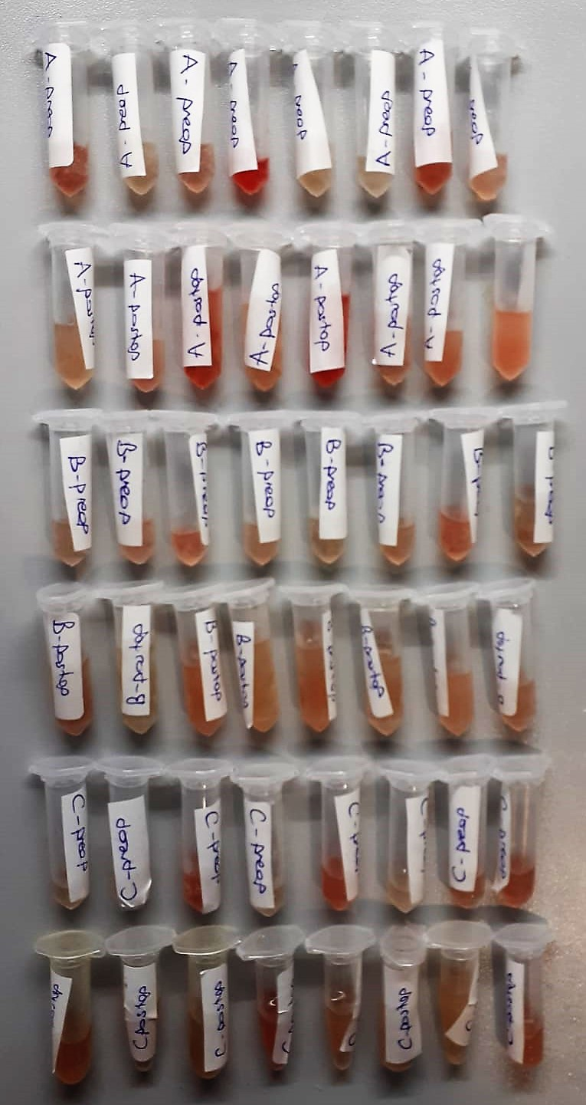
Numune | absorbans | abs-blank | result | Not
A-preop | 0.502 | 0.441 | 413.54686715 | hemolizli
A-preop | 0.37 | 0.309 | 276.05533715
A-preop | 0.377 | 0.316 | 282.9482984
A-preop | 0.25 | 0.189 | 164.82677315 | yüksek hemolizli
A-preop | 0.457 | 0.396 | 364.8928424
A-preop | 0.405 | 0.344 | 310.9661904
A-preop | 0.481 | 0.42 | 390.61226 | hemolizli
A-preop | 0.558 | 0.497 | 476.66842635
A-postop | 0.941 | 0.88 | 984.90236
A-postop | 0.917 | 0.856 | 949.1332304
A-postop | 0.656 | 0.595 | 594.00027875 | hemolizli
A-postop | 0.898 | 0.837 | 921.18786035
A-postop | 0.812 | 0.751 | 798.80829515 | yüksek hemolizli
A-postop | 1.062 | 1.001 | 1173.2239952
A-postop | 0.68 | 0.619 | 624.06728915 | hemolizli
A-postop | 0.959 | 0.898 | 1012.0733006 | hemolizli
B-preop | 0.558 | 0.497 | 476.66842635
B-preop | 0.38 | 0.319 | 285.91607915
B-preop | 0.347 | 0.286 | 253.7210894 | hemolizli
B-preop | 0.589 | 0.528 | 512.8382576
B-preop | 0.549 | 0.488 | 466.3313616
B-preop | 0.459 | 0.398 | 367.0161006
B-preop | 0.482 | 0.421 | 391.69528115
B-preop | 0.474 | 0.413 | 383.05660035
B-postop | 1.346 | 1.285 | 1667.5864588
B-postop | 1.019 | 0.958 | 1104.7732046
B-postop | 1.2 | 1.139 | 1404.2720132
B-postop | 1.132 | 1.071 | 1288.2557512
B-postop | 1.384 | 1.323 | 1739.3027644
B-postop | 1.242 | 1.181 | 1478.0319092
B-postop | 1.404 | 1.343 | 1777.5761624
B-postop | 1.407 | 1.346 | 1783.3485774
C-preop | 0.455 | 0.394 | 362.7732254
C-preop | 0.324 | 0.263 | 231.86839035
C-preop | 0.47 | 0.409 | 378.75910715 | hemolizli
C-preop | 0.287 | 0.226 | 197.7244814
C-preop | 0.36 | 0.299 | 266.28562515 | hemolizli
C-preop | 0.496 | 0.435 | 406.95315875
C-preop | 0.38 | 0.319 | 285.91607915
C-preop | 0.443 | 0.382 | 350.1319886 | hemolizli
C-postop | 1.263 | 1.202 | 1515.5140206 | hemolizli
C-postop | 1.533 | 1.472 | 2033.1880176
C-postop | 1.052 | 0.991 | 1157.1550072
C-postop | 0.972 | 0.911 | 1031.8801831 | hemolizli
C-postop | 1.383 | 1.322 | 1737.3986526
C-postop | 1.13 | 1.069 | 1284.9072292
C-postop | 1.591 | 1.53 | 2153.050835
C-postop | 1.421 | 1.36 | 1810.39484 | hemolizli

 | Kullanılan cihazlar:Biotek Elx 800 (okuyucu), Biotek Elx50 (yikayici)

